Ark1
kartotek - arkiv
Arkiv stort rom
Rad: 1 | Pleie og omsorg |  |  | Oversikt over arkiv Herredshus
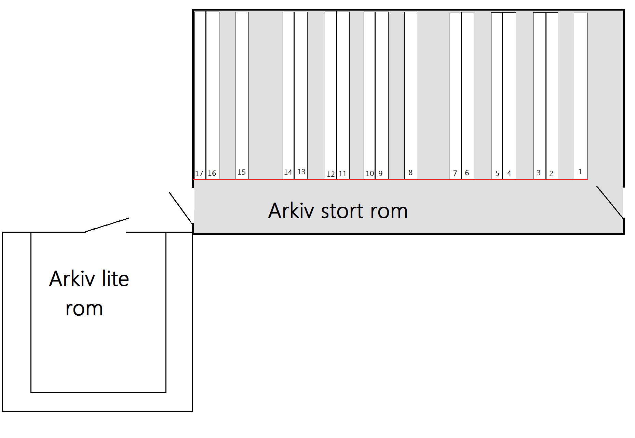
1 |  | Dato
A | Post journal - adm vedtak | 1990-96
C | Årsregnskap/ dagsplaner | 2004-14
D | Klientmapper funksjonshemmed
2
A | Pleie og omsorg/mors | 2007
B | Vedtak | 1987-99
C | Regnskap | 2003-14
D | Klientmapper funksjonshemmede
3
A | Pleie og omsorg/mors | 2008
B | Pleie og omsorg/mors | 2009-11
D | Klientmapper funksjonshemmed
4
B | Pleie og omsorg/mors | 2010-11
D | Klientmapper funksjonshemmede | 2003-14
5 |  |  |  |  | Rad 2: Eksempel
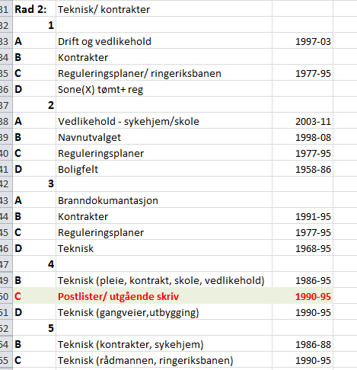
D | Klientmapper funksjonshemmede

Rad 2: | Teknisk/ kontrakter
1
A | Drift og vedlikehold | 1997-03
B | Kontrakter
C | Reguleringsplaner/ ringeriksbanen | 1977-95
D | Sone(X) tømt+ reg
2
A | Vedlikehold - sykehjem/skole | 2003-11
B | Navnutvalget | 1998-08 | Eksempel på hvordan system vi har: Rad 2, hylle 4C finner vi: Postlister/utgående skriv. Fra: 1990-95
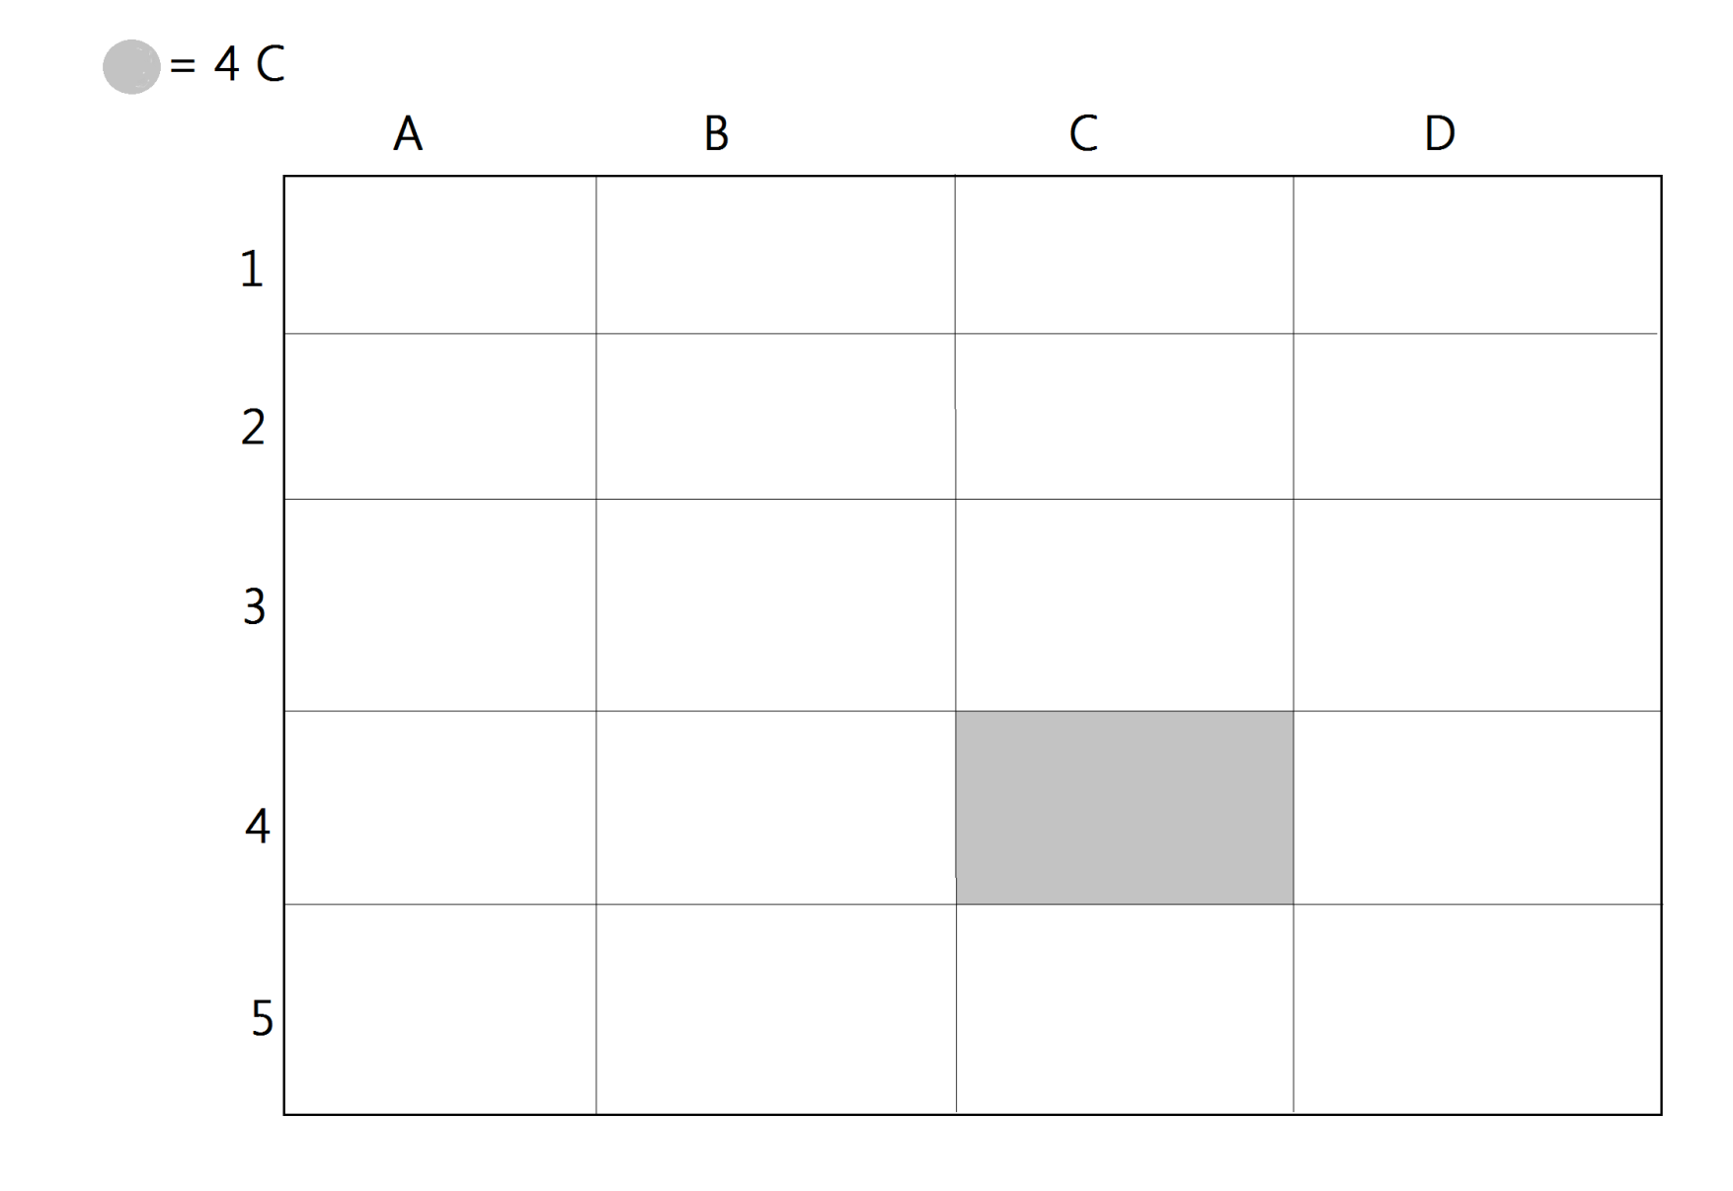
Arkiv stort rom
C | Reguleringsplaner | 1977-95
D | Boligfelt | 1958-86
3
A | Branndokumantasjon
B | Kontrakter | 1991-95
C | Reguleringsplaner | 1977-95
D | Teknisk | 1968-95
4
B | Teknisk (pleie, kontrakt, skole, vedlikehold) | 1986-95
C | Postlister/ utgående skriv | 1990-95
D | Teknisk (gangveier,utbygging) | 1990-95
5
B | Teknisk (kontrakter, sykehjem) | 1986-88
C | Teknisk (rådmannen, ringeriksbanen) | 1990-95

Rad 3: | Byggesaker
1
A | Byggesaker | 1977-DD
B | Byggesaker | 1977-DD
C | Byggesaker | 1977-DD
D | Byggesaker | 1977-DD
2
A | Byggesaker | 1977-DD
B | Byggesaker | 1977-DD
C | Byggesaker | 1977-DD
D | Byggesaker | 1977-DD
3
A | Byggesaker | 1977-DD
B | Byggesaker | 1977-DD
C | Byggesaker | 1977-DD
D | Byggesaker | 1977-DD
4
A | Byggesaker | 1977-DD
B | Byggesaker | 1977-DD
C | Byggesaker | 1977-DD
D | Byggesaker | 1977-DD
5
A | Byggesaker | 1977-DD
B | Byggesaker | 1977-DD
C | Byggesaker | 1977-DD
D | Byggesaker | 1977-DD

Rad 4: | Byggesaker
1
A | Byggesaker | 1977-DD
B | Byggesaker | 1977-DD
C | Byggesaker | 1977-DD
D | Byggesaker | 1977-DD
2
A | Byggesaker | 1977-DD
B | Byggesaker | 1977-DD
C | Byggesaker | 1977-DD
D | Byggesaker | 1977-DD
3
A | Byggesaker | 1977-DD
B | Byggesaker | 1977-DD
C | Byggesaker | 1977-DD
D | Byggesaker | 1977-DD
4
A | Byggesaker | 1977-DD
B | Byggesaker | 1977-DD
C | Byggesaker | 1977-DD
D | Byggesaker | 1977-DD
5
A | Byggesaker | 1977-DD
B | Byggesaker | 1977-DD
C | Byggesaker | 1977-DD
D | Byggesaker | 1977-DD

Rad 5: | Byggesaker
1
A | Byggesaker | 1977-DD
B | Byggesaker | 1977-DD
C | Byggesaker | 1977-DD
D | Byggesaker | 1977-DD
2
A | Byggesaker | 1977-DD
B | Byggesaker | 1977-DD
C | Byggesaker | 1977-DD
D | Byggesaker | 1977-DD
3
C | Byggesaker | 1977-DD
D | Byggesaker | 1977-DD

Rad 8:
D | Personalmapper

Rad 9: | Skole/kultur og personalmapper
1
A | Foreldrerådet/protokoll I-post/skoleleder | 1994-98
B | Skole/kultur og barnehage | 1991-00
C | Personalmapper | 1977-95
D | Personalmapper | 1977-95
2
B | Skole/kultur | 1990-95
C | Personalmapper | 1977-95
D | Personalmapper
3
B | Skole/kultur | 1990-95
C | Personalmapper | 1995-06
D | Personalmapper | 1995-06
4
A | Kultur/frigjør | 1986-95
B | Skole/kultur | 1988-97
C | Personalmapper | 1995-06
D | Personalmapper | 1995-06
5
A | Friluftsnemnda/friluftsområdet
B | Friluftsnemnda/friluftsområdet | 1977-05
C | Personalmapper | 1995-06
D | Personalmapper | 1995-06

Rad 10: | Arkivperiode/ stillingssøknader og sentralt arkiv
1
A | Stillingssøknader | 2006-08
B | Arkivperiode | 2006-11
C | Sentralt arkiv | 1995-99
D | Sentralt arkiv | 1995-99
2
A | Stillingssøknader | 2006-11
B | Arkivperiode | 2006-11
C | Sentralt arkiv | 1995-99
D | Sentralt arkiv | 1995-99
3
A | Stillingssøknader | 2006-11
B | Arkivperiode | 2006-11
C | Sentralt arkiv | 1995-99
D | Sentralt arkiv | 1995-99
4
A | Arkivperiode | 2006-11
B | Arkivperiode | 2006-11
C | Sentralt arkiv | 1995-99
D | Sentralt arkiv | 1995-99
5
A | Arkivperiode | 2006-11
B | Arkivperiode | 2006-11
C | Sak- bygg Herredshuset og Sentralt arkiv | 1995-99
D | Sentralt arkiv | 1995-99

Rad 11: | Diverse: Skatteutvalg, sykemeldinger, timeliser
1
A | Skatteutvalg | 1983-98
D | innbet og utbet | 2005-13
2
A | Sykemeldinger | 2006-14
D | OCR innbet | 2004-14
3
A | Timelister | 2014
D | Kommunale avgifter | 2011-14
4
A | Permisjon/sykemeldinger | 2014-15
C | Vannmålere | 2005-10
D | Årsavslutning | 1997-11

Rad 12: | Lønn
1
A | Lønnsjournal | 2007-08
B | Timelister/mobiltelefon | 2004-09
C | Sykemeldinger | 2009-12
D | KLP | 2001-07
2
A | Diverse lønnslister | 2008
B | Diverse lister | 2000-10
C | Diverse lister | 2004-09
D | EDB lister | 1977-09
3
A | Diverse lønnslister, journal, sykemeldinger | 2009
B | Hole kirkelige fellesråd, fagforening | 2003-08
C | Timelister, lønnslister | 2009
D | Postgiro/skattekort | 1989-
4
A | Diverse lønnslister+ hole kirkeligefellesråd | 2009
B | Sykemeldinger | 2004-08
C | Lønns og trekkoppgave | 1999-07
D | Fogden | 1989-90
5
A | Rundskriv | 1981-95
B | Rapporter | 2007-09
C | Refisjonskrav | 2002-07
D | Bidragsfogden | 1990
6
A | Sykemeldinger, diversse lister | 2008-09
C | Bank utbetalin | 2003-08
D | Bidragsfogden

Rad 13: | Timelister/reiseregning +diverse lister
1
A | Timelister | 2003-04
B | Egenmeldinger | 2012-13
C | Diverselønnslister | 2006-07
D | Lønnsjournal | 2006-07
2
A | Timelister/reiseregning | 2007-10
B | Timeliser/reiseregninger | 2010-13
C | Timeliser/ferieavvikling | 2003-11
D | Lønnsjournal | 2007-10
3
A | Timelister/reiseregning | 2007-08
B | Timelister/reiseregning | 2003-04
C | Timelister/reiseregning | 2010-11
D | Permisjon | 2009-14
4
A | Timelister | 2008-09
B | Timelister/reiseregning | 2004-05
C | Timelister | 2012
D | Timelister | 2012-13
5
A | Timelister/reiseregning | 2006-07
B | Diverselønnslister | 2005-06
C | Egenmeldinger | 2012
D | Lønnsjournal | 2003-04
6
A | Timelister/reiseregning | 2005-06
B | Diverselønnslister | 2004-05
C | Diverselønnslister | 2003-04
D | Lønnsjournal | 2004-06

Rad 14: | Skatt/debetjouraler + diverse
1
A | Timelister | 2010
B | Rapporter | 2005-10
C | Skatt | 1988-05
D | Skatt | 2001-02
2
A | Lønns og trekkoppgaver | 2001-10
B | Hole overformynderi | 1996-2012
C | Skattavsluttet | 2015
D | Skatt | 2002-03
3
A | Debetjournal | 2003-04
B | Hole overformynderi
C | Skatt | 2003-04
D | Skatt | 2001-04
4
A | Debetjournal | 2003-04
B | LTO | 2003-04
C | Komm.fakt og debetjournal + skatt | 2003-04
D | Konkursregnskap | 2001
5
C | Skatt | 2004-05
D | Guldal mat lønn | 2001-03

Rad 15: | Rådmannskontor
1
A | Hole kommunestyre | 1977-97
B | Hole kommunestyre | 1998-09
C | Søknader(barnehage) | 2006-11
D | Sentralarkiv (reguleringsplaner) | 1996-06
2
A | Hole formannskap | 1976-1991
B | Hole formannskap | 1992-2009
C | Arkivperiode (arkivkoder) | 2006-11
D | Sentralarkiv(reguleringsplaner) | 1996-06
3
A | Hole plan og miljøstyret | 1995-09
B | Vikstunet/sundjordet | 1996
C | Arkivperiode (arkivkoder) | 2006-11
D | Sentralarkiv | 1996-06
4
A | Hole humanitært styre | 1995-09
B | Herredshus
C | Reguleringsplaner | 2006-11
5
B | Sentralarkiv | 2006-12
C | Arkivperiode (arkivkoder) | 2006-11
D | Diverse-erklæring | 1981-05

Rad 16: | Arkivperiode / rådmannskontor
1
A | Arkivperiode (arkivkode/arkivboks) | 2000-03
B | Arkivperiode (arkivkode/arkivboks) | 2000-03
C | Arkivperiode (arkivkode/arkivboks) | 2004-07
D | Arkivperiode (arkivkode/arkivboks) | 2004-06
2
A | Arkivperiode (arkivkode/arkivboks) | 2000-03
B | Arkivperiode (arkivkode/arkivboks) | 2000-03
C | Arkivperiode (arkivkode/arkivboks) | 2004-07
D | Arkivperiode (arkivkode/arkivboks) | 2004-06
3
A | Arkivperiode (arkivkode/arkivboks) | 2000-03
B | Arkivperiode (arkivkode/arkivboks) | 2000-03
C | Arkivperiode (arkivkode/arkivboks) | 2004-06
D | Arkivperiode (arkivkode/arkivboks) | 2004-06
4
A | Arkivperiode (arkivkode/arkivboks) | 2000-03
B | Arkivperiode (arkivkode/arkivboks) | 2000-03
D | Arkivperiode (arkivkode/arkivboks) | 2005-07
5
A | Arkivperiode (arkivkode/arkivboks) | 2000-03
B | Arkivperiode (arkivkode/arkivboks) | 2000-03
C | Bøker
D | Bøker
6
A | Arkivperiode (arkivkode/arkivboks) | 2000-03
B | Arkivperiode (arkivkode/arkivboks) | 2000-03

Rad 17: | Sentralt arkiv
1
A | Sentralt arkiv / offentlig og løpende journal | 1995-00
B | Sentralt arkiv / løpende journal | 2000-06
C | Sentralt arkiv / løpende journal | 2007-13
D
2
A | Sentral arkiv / Kopibok. Utgående brev | 1995-2002
B | Sentral arkiv / Kopibok. Utgående brev | 2002-06
C | Sentral arkiv / Kopibok. Utgående brev | 1997-07
D | Sentral arkiv / Kopibok. Utgående brev | 1999-10
3
A | Sentral arkiv / Kopibok. Utgående brev | 2011
B | Sentral arkiv / Kopibok. Utgående brev U.OFF | 2000-09
C | Sentral arkiv / Kopibok. Utgående brev U.OFF | 2009-13
D | Internpost journal | 2012
4
A | Sentralt arkiv / offentlig | 2000-05
B | Sentral arkiv / offentlig | 2006-10
C | Sentral arkiv / offentlig | 2011-12
D | Rådmannen | 1989-95
5
A | Sentrakt arkiv | 1996-10
B | Sentrakt arkiv | 1995-11
C | Arbeidmarked tiltak | 1987-95
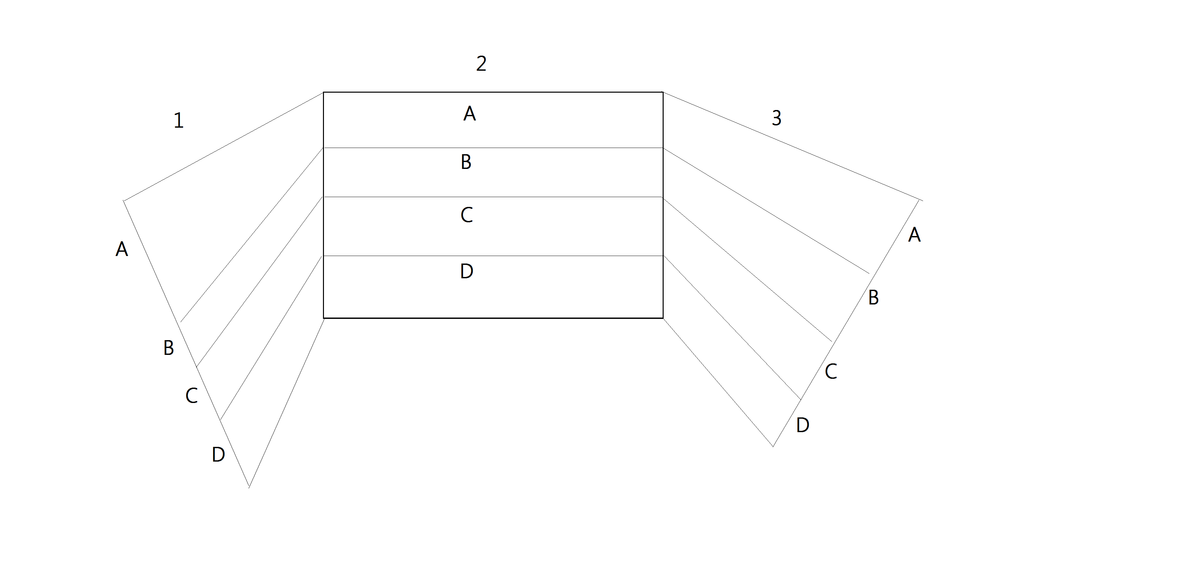
Arkiv lite rom
D | Rådmannen | 1990-95

Arkiv lite rom

1
A | Kassedagbøker - Vik skole | 1977-10
B | FAU/Rapporter/ forsikringer | 1967-08
C | FaU + (mapper 10A) | 2001-11
D | Mapper 10 B | 2001-10
E | Elevmapper, vik og røyse | 1990-11
F | Elevmapper skolekontoret | 1998-13
2
B | Barnevern | 1999-06
C | Barnevern | 2015
D | Barnevern | 2011
E | Barnevern | 2011-13
F | Barnevern | 2013
3
A | Remittering - batch + barnevern | 2005-08
B | Brev ut/ Adm vedtak/ | 2006
C | Fysoterapitjenesten/adm/ Timeliser/diverse | 1987-10
D | Sosial | 2011
E | Flyktninger | 2007

